Gastos fijos 2021-06
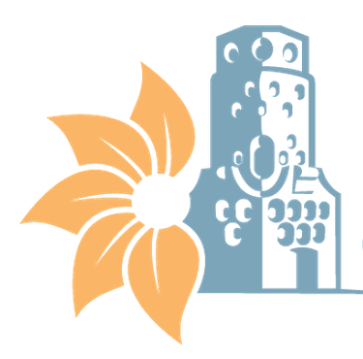

MUNICIPALIDAD DE HEREDIA
GASTOS FIJOS
CON CORTE A AL 31 DE DICIEMBRE 2021

Gastos Fijos Mensuales*
Edificios | Servicio de agua y alcantarillado | Servicio de Electricidad | Servicio de Telecomunicaciones | Total
Edificios administrativos municipales | ₡12,034,759 | ₡25,141,849 | ₡44,666,402 | ₡81,843,010
Centro Cívico por la Paz | ₡5,378,462 | ₡3,865,668 | ₡0 | ₡9,244,130
Plantel Municipal | ₡772,701 | ₡6,324,310 | ₡0 | ₡7,097,011
Cementerios municipales | ₡5,494,300 | ₡2,899,831 | ₡48,005 | ₡8,442,136
Parques y obras de ornato | ₡17,382,095 | ₡3,527,291 | ₡0 | ₡20,909,386
Mercado Municipal y Campo Ferial | ₡7,210,379 | ₡32,000,000 | ₡0 | ₡39,210,379
Seguridad Ciudadana |  |  | ₡145,737,623 | ₡145,737,623
Complejos Turísticos | ₡137,547 | ₡286,292 | ₡92,296 | ₡516,135
*Entiendase gastos fijos como los servicios básicos municipales,no se incorpora el pago de servicios mensuales subcontratados

